Лист1
Номер бага | ID баг-репорта | Заголовок | Предусловие | Шаги | ОР | ФР | Окружение | Серьезность
1 | BAV001 | Нет визуального отличия просмотренных объявлений на Авито | Открыть список объявлений | Открыть Авито https://www.avito.ru/ Открыть список объявлений. Посмотреть одно объявление. Вернуться в список | Просмотренное объявление выделено | Все объявления выглядят одинаково |  | Значительная | 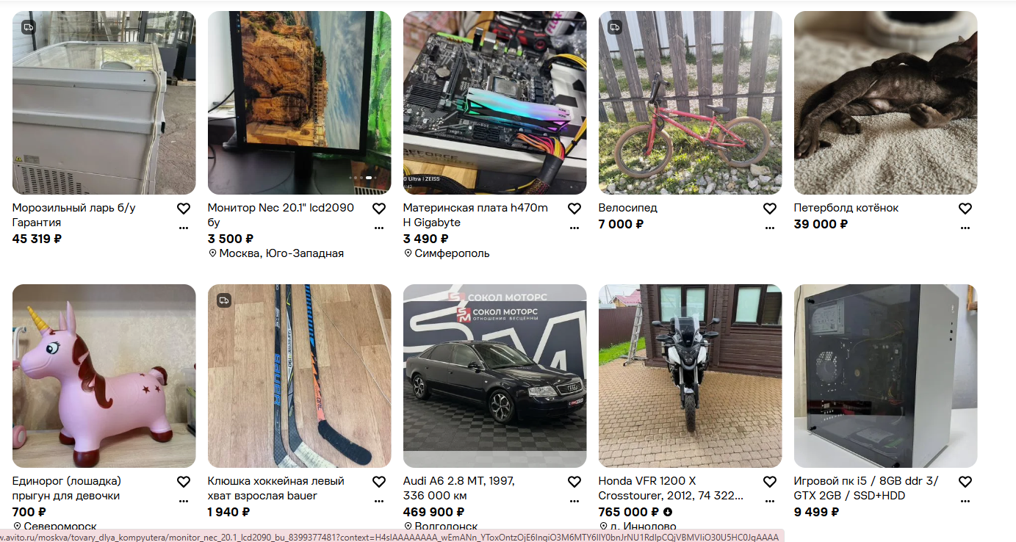 | 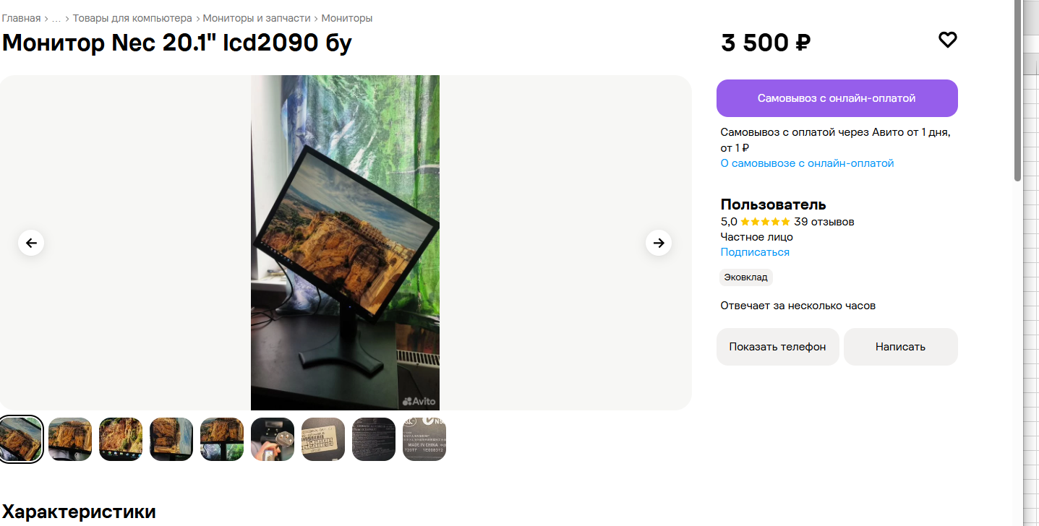
2 | BGS-001 | При нажатии на кнопку появляется ошибка «Сервис ФФОМС не отвечает» и переход не осуществляется. В мобильном приложении «Госуслуги», в разделе «Здоровье», кнопка «Управление полисом ОМС». При попытке пользователя перейти в раздел управления полисом | Пользователь авторизован в приложении «Госуслуги» | 1. Открыть приложение «Госуслуги». 2. Перейти в раздел «Здоровье». 3. Нажать на кнопку «Управление полисом ОМС». | Открывается страница с информацией о полисе ОМС или формой для управления им. | Вместо перехода появляется экран с ошибкой: «Сервис ФФОМС не отвечает. Попробуйте подать заявление позже». | Iphone 17 pro/ ios version 26.6.2 | Критичная
3 | BGA-001 | Приложение не запускается при попытке открыть приложение с мобильного телефона | На телефоне установлено приложение "Золотое яблоко" | Взять телефон, нажать на иконку приложения "Золотого Яблока. Подождать 2-5 секунд | Приложение открывается, загружается главный экран с каталогом товаров | Приложение не открывается, зависает на экране загрузки | Iphone 17 pro/ ios version 26.6.2 | Критичная
4 | BGS-002 | При нажатии на кнопку «Обратиться в службу поддержки» переход не осуществляется, страница поддержки не открывается. В портале «Госуслуги», на странице подтверждения реквизитов банковской карты, в самом низу экрана. При попытке пользователя обратиться в поддержку прямо с этой страницы. | При нажатии на кнопку «Обратиться в службу поддержки» переход не осуществляется, страница поддержки не открывается. Где: В веб-версии портала «Госуслуги», на странице подтверждения реквизитов банковской карты, в самом низу экрана. При каких условиях: При попытке пользователя обратиться в поддержку прямо с этой страницы. | 1. Открыть страницу подтверждения карты. 2. Прокрутить экран в самый низ. 3. Нажать на ссылку/кнопку «Обратиться в службу поддержки». | Открывается страница с формой обращения в службу поддержки или чат с оператором. | Ничего не происходит, ссылка неактивна, переход не выполняется. | Iphone 17 pro/ ios version 26.6.2 | Значительная
5 | BGA-002 | Раздел «Бьюти тамагочи» зависает на экране загрузки и не запускается. Где: На сайте «Золотое Яблоко» в разделе «Бьюти тамагочи» в браузере на macOS. При каких условиях: При попытке открыть раздел с компьютера | Открыт браузер на устройстве, пользователь авторизован на сайте «Золотое Яблоко» | 1. Открыть сайт «Золотое Яблоко» в браузере на Mac. 2. Перейти в раздел «Бьюти тамагочи». 3. Подождать 10–15 секунд. | Раздел "Бьюти Тамагочи" открывается | Полоса загрузки зависает на ~30%, раздел не открывается, дальнейших действий не происходит | macOS. Safari/chrome | критическая | 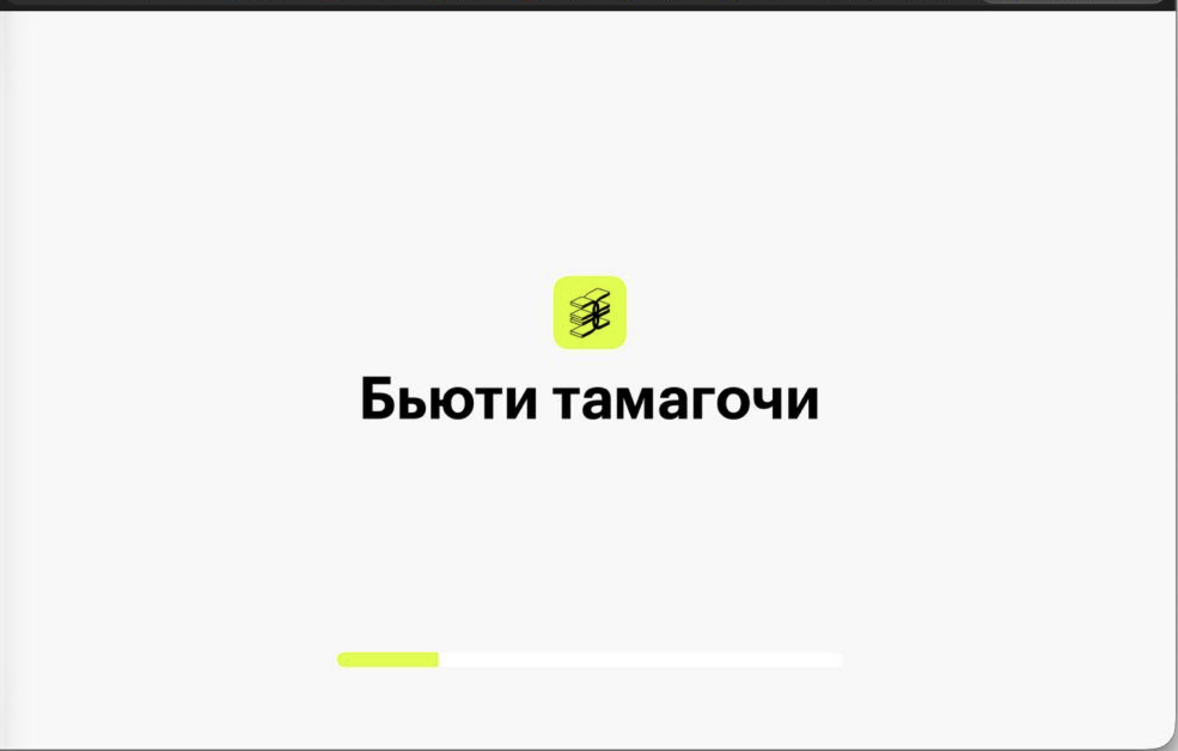
6
7
8
9
10

